C IV - LZ 2020 SH, Teil 3

Statistisches Amt
für Hamburg und Schleswig-Holstein

 | STATISTISCHE BERICHTE
 |  | Kennziffer: C IV - LZ 2020 SH, Teil 3 Eigentums- und Pachtverhältnisse

 |  | Eigentums- und Pachtverhältnisse in
Schleswig-Holstein
2020
 |  | endgültiges Ergebnis der Landwirtschaftszählung 2020

 |  | Herausgegeben am: 8. April 2022

Abb. 1+2 Regionale Einheiten
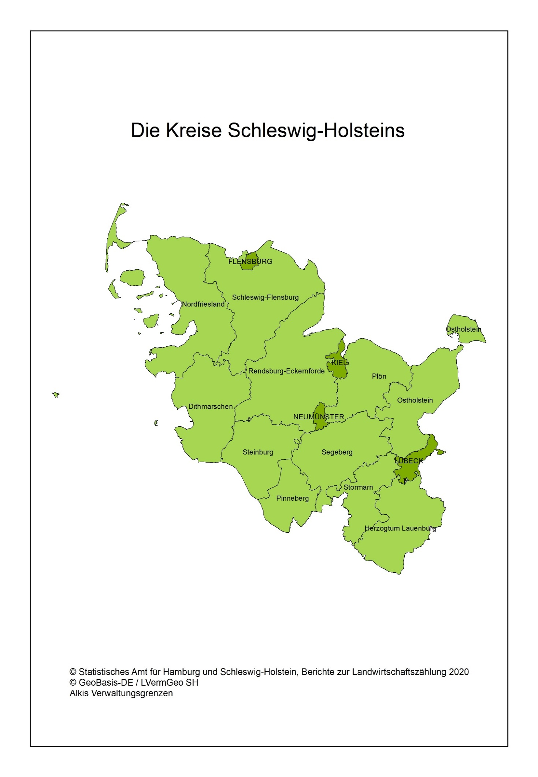
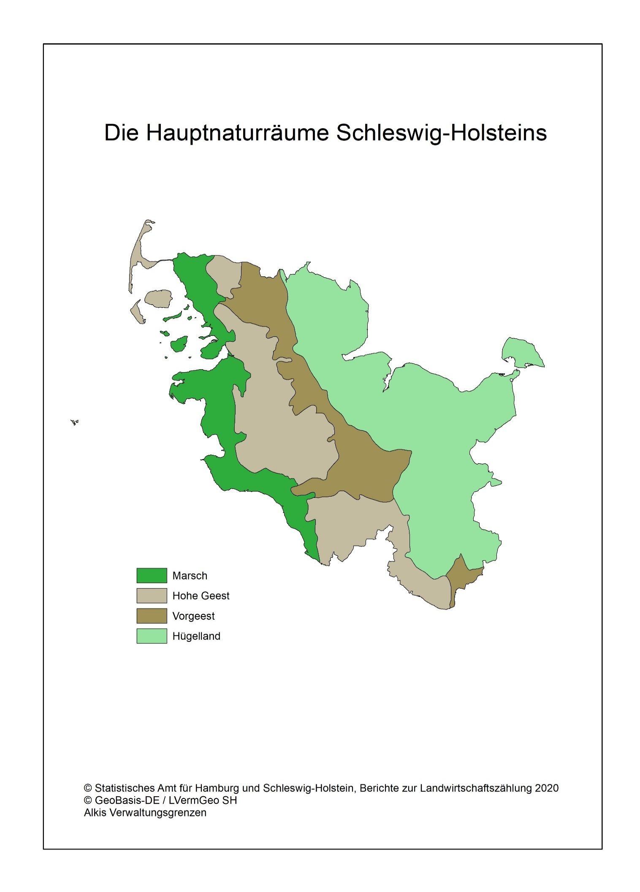
Abb. 1 Regionale Einheiten - Die Kreise Schleswig-Holsteins | Abb. 2 Regionale Einheiten - Die Hauptnaturräume Schleswig-Holsteins

Abb. 3
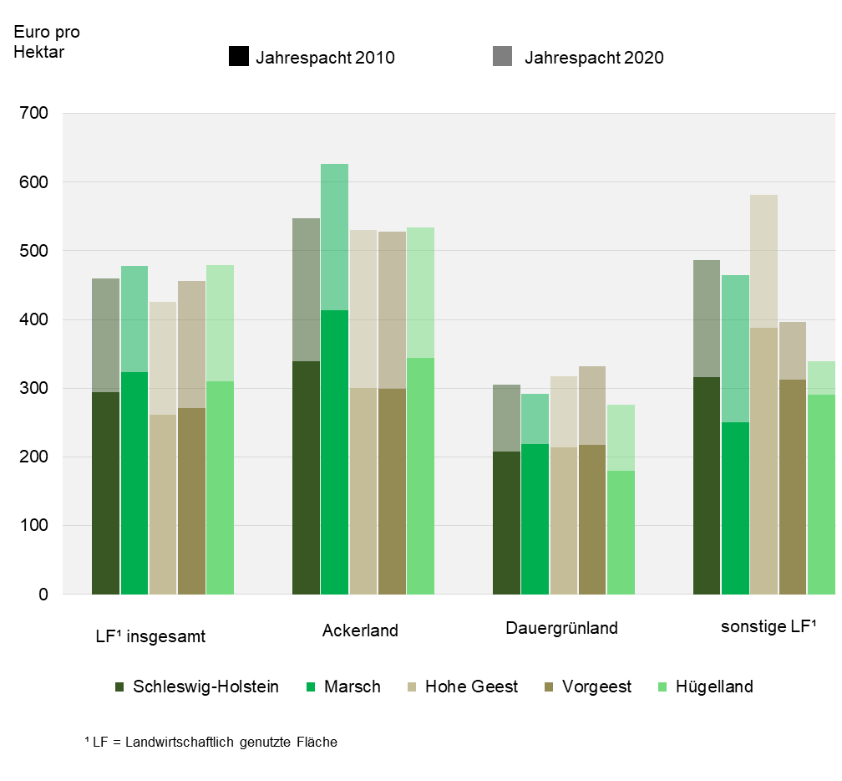
Abb. 3 Durchschnittliche Pachtentgelte je Hektar in Schleswig-Holstein 2010 und 2020 nach Naturräumen
– in Euro pro Hektar –

Abb. 4
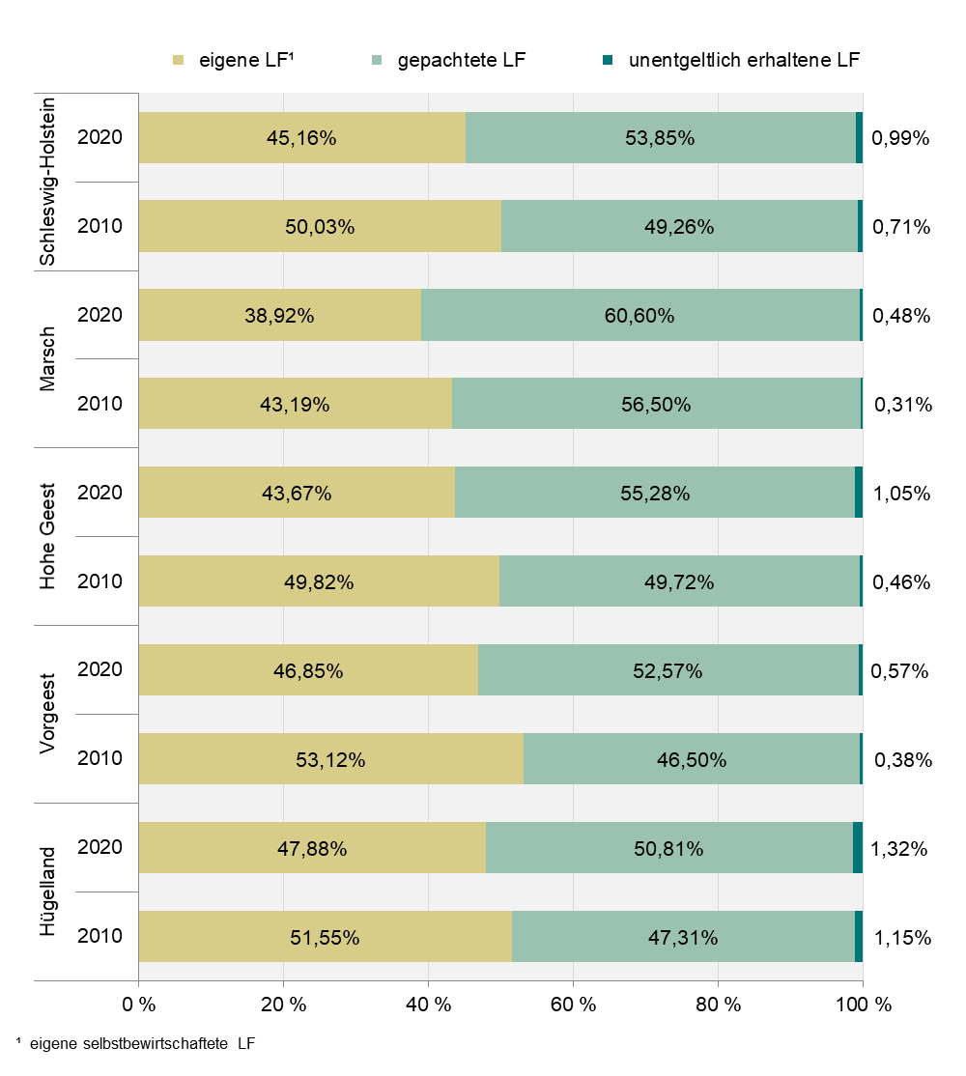
Abb. 4 Eigenland- und Pachtquote in Schleswig-Holstein 2010 und 2020 nach Naturräumen
- in Prozent -

Abb. 5
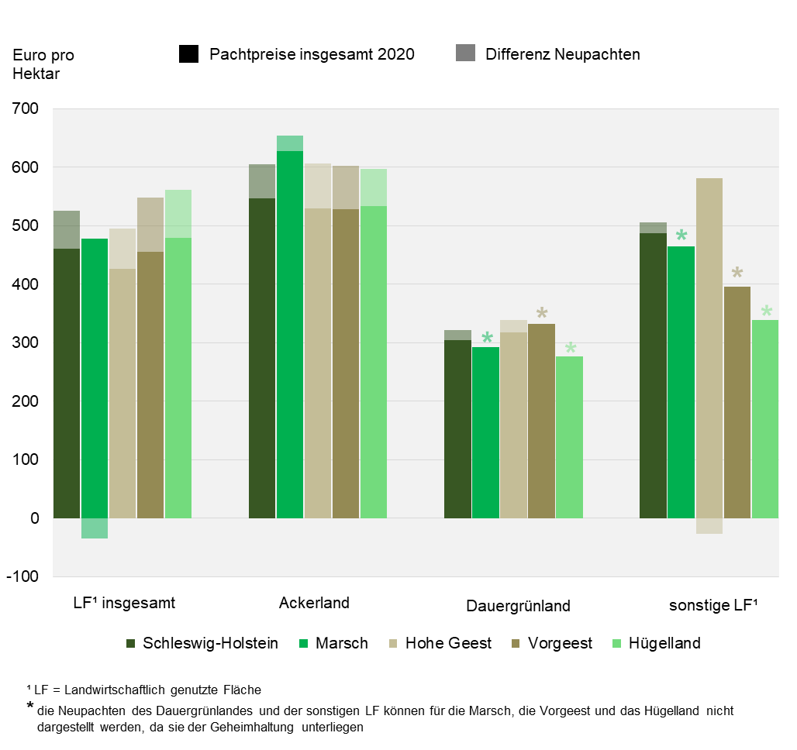
Abb. 5 Abweichung der Pachtpreise bei Neupachtungen und Preisänderungen der letzten zwei Jahre im Vergleich zu den Pachtpreisen insgesamt in Schleswig-Holstein 2020 nach Naturräumen
– in Euro pro Hektar –

